Desempeño lectura critica
Gráfico de barras del desempeño en Lectura Critica
Clases | Frecuencia Absoluta | Frecuencia Relativa
1 | 50 | 12%
2 | 200 | 46%
3 | 164 | 38%
4 | 20 | 5%
 | 434

Desempeño matematicas
Gráfico de barras del desempeño en Matemáticas
Clases | Frecuencia Absoluta | Frecuencia Relativa
1 | 89 | 21%
2 | 213 | 49%
3 | 129 | 30%
4 | 3 | 1%
 | 434

Desempeño ciencias naturales
Gráfico de barras del desempeño en Ciencias Naturales
Clases | Frecuencia Absoluta | Frecuencia Relativa
1 | 186 | 43%
2 | 196 | 45%
3 | 49 | 11%
4 | 3 | 1%
 | 434

Desempeño sociales y ciudadanas
Gráfico del desempeño en Sociales y Ciencias Ciudadanas
Clases | Frecuencia Absoluta | Frecuencia Relativa
1 | 220 | 51%
2 | 162 | 37%
3 | 46 | 11%
4 | 6 | 1%
 | 434

Tamaño_Muestra
Calculo tamaño de muestra
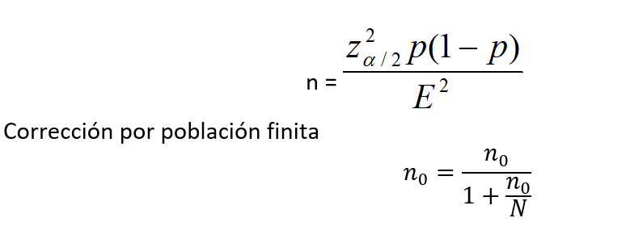
Tamaño de muestra
Parametro | Insertar Valor
a/2 | 0.025
Z a/2 | 1.96 | 95% |  | n= | 384.16
E | 0.05
P | 0.5
n | 384 |  |  | No= | 383.89000376
N | 546212
No | 383

 |  |  | 0.00070302373437 | >0,05
 |  |  | Población Finita

Se puede apreciar que 0,00070 no es mayor que 0,05. Por ende no se tomará la corrección por población finita.

